상품제안서
클래식 가죽마우스패드(소프트형) | 상품코드: S39329

 |  |  |  |  |  |  | 02-713-8555 | www.synergygift.co.kr
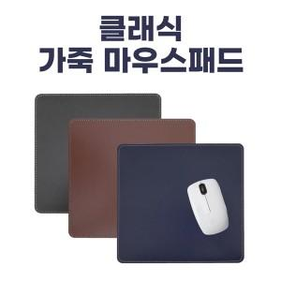

【상세/제작정보】

【인쇄/포장옵션】 | 불박 / OPP(비닐)

【공급단가】 | 수량 | 100~ | 300~ | 500~ | 1,000~ | 3,000~
*VAT별도 | 단가 | 1,950원 | 1,520원 | 1,400원 | 1,310원 | 1,110원

【상품 URL】 | https://www.synergygift.co.kr:443/src/goods_detail.php?gdno=39329

